Обязательный уровень. Номер 5
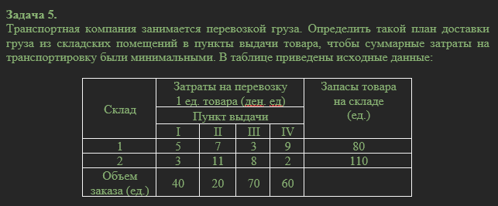

Склад | Затраты на перевозку 1 ед. товара (ден.ед) |  |  |  | Запасы товара на складе (ед.) |  | Спрос | 190
 |  |  |  |  |  |  | Предложение | 190
 | Пункты выдачи
 | I | II | III | IV
1 | 5 | 7 | 3 | 9 | 80
2 | 3 | 11 | 8 | 2 | 110
Объем заказа(ед.) | 40 | 20 | 70 | 60

xij >= 0 |  |  |  |  |  | xij = кол-во ед. товара
x11+x12+x13+x14 = 80
x21+x22+x23+x24 = 110
x11+x21 = 40
x12+x22 = 20
x13+x23 = 70
x14+x24 = 60

z(min) = 5*x11 + 7*x12 + 3*x13 + 9*x14 + 3*x21 + 11*x22 + 8*x23 + 2*x24 |  |  |  |  |  | z(min) = общая стоимость перевозок

Обязательный уровень. Номер 7
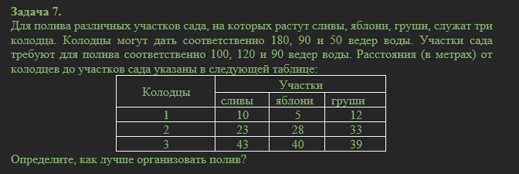

Колодцы | Участки
 | сливы | яблони | груши |  | Спрос | 310
1 | 10 | 5 | 12 | 180 | Предложение | 320
2 | 23 | 28 | 33 | 90
3 | 43 | 40 | 39 | 50
 | 100 | 120 | 90

xij >= 0 |  |  |  |  | xij = кол-во проходок от колодца до участков сада
x11+x12+x13 <= 180
x21+x22+x23 <= 90
x31+x32+x33 <= 50
x11+x21+x31 = 100
x12+x22+x32 = 120
x13+x23+x33 = 90

z(min) = 10*x11 + 5*x12 + 12*x13 + 23*x21 + 28*x22 + 33*x23 + 43*x31 + 40*x32 + 39*x33 |  |  |  |  | z(min) - количество проходок для полива всего сада

Уверенный уровень. Номер 2.2
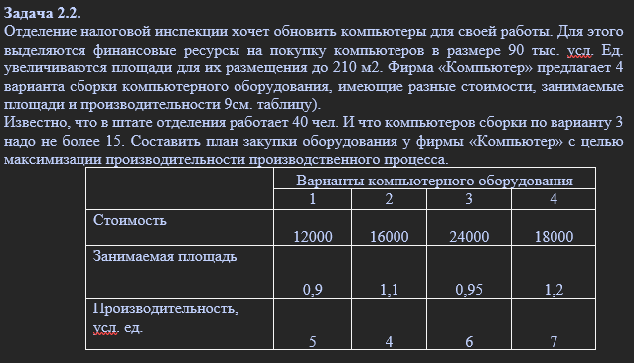

 | Варианты компьютерного оборудования |  |  |  |  |  | Варианты компьютерного оборудования
 | 1 | 2 | 3 | 4 |  |  | 1 | 2 | 3 | 4
Стоимость | 12000 | 16000 | 24000 | 18000 | 900000 | Стоимость | x1 | x2 | x3 | x4 | 900000
Занимаемая площадь | 0.9 | 1.1 | 0.95 | 1.2 | 210 | Занимаемая площадь | x1 | x2 | x3 | x4 | 210
Производительность, усл. Ед. | 5 | 4 | 6 | 7 |  | Производительность, усл. Ед. | x1 | x2 | x3 | x4
 |  |  | 15 |  |  |  |  |  | 15
xij - компьютер
xij = 40
12000*x1+16000*x2+24000*x3+18000*x4<=900000
0,9*x1+1,1*x2+0,95*x3+1,2*x4<=210
x3<=15

z(max) = 5*x1 + 4*x2 + 6*x3 + 7*x4 |  | z(max) - объем производительности

Уверенный уровень. Номер 2.4
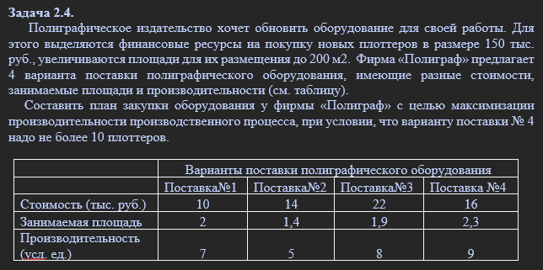

 | Варианты поставки полиграфического оборудования |  |  |  |  |  |  | Варианты поставки полиграфического оборудования
 | Поставка№1 | Поставка№2 | Поставка№3 | Поставка№4 |  |  |  | Поставка№1 | Поставка№2 | Поставка№3 | Поставка№4
Стоимость | 10 | 14 | 22 | 16 | 150 |  | Стоимость | x1 | x2 | x3 | x4 | 150
Занимаемая площадь | 2 | 1.4 | 1.9 | 2.3 | 200 |  | Занимаемая площадь | x1 | x2 | x3 | x4 | 200
Производительность (усл.ед) | 7 | 5 | 8 | 9 |  |  | Производительность (усл.ед) | x1 | x2 | x3 | x4
 |  |  |  | 10 |  |  |  |  |  |  | 10

xi >= 0 |  |  |  |  |  | xij - кол-во полиграфов
10*x1+14*x2+22*x3+16*x4<=150
2*x1+1,4*x2+1,9*x3+2,3*x4<=200
(x14=x24=x34)<=10

z(max)=7*x1+5*x2+8*x3+9*x4 |  |  |  |  |  | z(max) = Объем производительности

Уверенный уровень. Номер 2.6
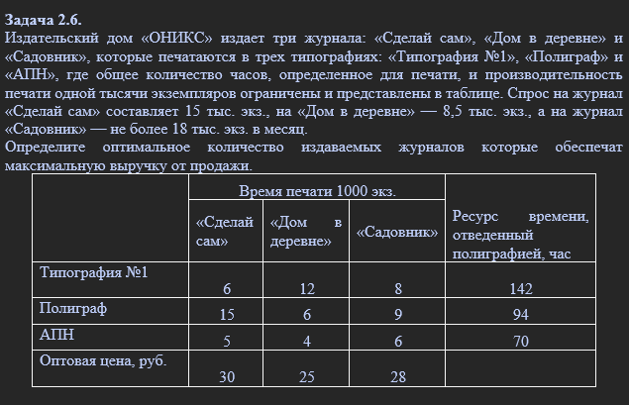

 |  | Время печати 1000 экз. |  |  | Ресурс времени отведенный полиграфией, час
 |  | "Сделай сам" | "Дом в деревне" | "Садовник"
 | Типография №1 | 6 | 12 | 8 | 142
 | Полиграф | 15 | 6 | 9 | 94
 | АПН | 5 | 4 | 6 | 70
 | Оптовая цена, руб. | 30 | 25 | 28

 | xij >= 0 |  |  |  | xij - кол-во журналов
 | x11+x12+x13 <= 142 |  |  |  | Спрос | 41.5
 | x21+x22+x23 <= 94
 | x31+x32+x33 <= 70
 | x11+x21+x31 = 15
 | x12+x22+x32 = 8,5
??? | x13+x23+x33 = 18

 | z(max) = 6*x11 + 12*x12 + 8*x13 + 15*x21 + 6*x22 + 9*x23 + 5*x31 + 4*x32 + 6*x33 |  |  |  |  |  | z(max) - объем издаваемых журналов

